Timer0
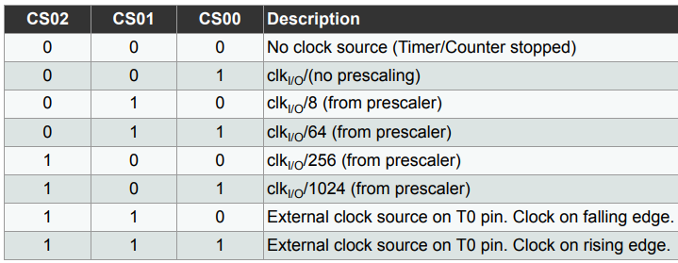
Tamaño del Timer (bits) | 8
System clock Frequency (Hz) | 16000000
System clock Prescaler | 16
Clock I/O Frequency (Hz) | 1000000
Clock I/O Prescaler | 8
Delay deseado | 0.001
Cantidad de bits | 256

Prescaler mínimo | 3.90625
Tiempo máximo | 0.002048

TCNT0 | 131.00000
OCR0A | 125.00000

Timer1
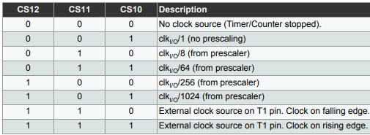
Tamaño del Timer (bits) | 16
System clock Frequency (Hz) | 16000000
System clock Prescaler | 16
Clock I/O Frequency (Hz) | 1000000
Clock I/O Prescaler | 8
Delay deseado | 0.5
Cantidad de bits | 65536

Prescaler mínimo | 7.6293945312
Tiempo máximo | 0.524288

TCNT1 | 3036.00000 | BDC
OCR1A | 62500.00000

Timer2

Tamaño del Timer (bits) | 8
System clock Frequency (Hz) | 16000000
System clock Prescaler | 16
Clock I/O Frequency (Hz) | 1000000
Clock I/O Prescaler | 8
Delay deseado | 0.001
Cantidad de bits | 256

Prescaler mínimo | 3.90625
Tiempo máximo | 0.002048

TCNT2 | 131.00000
OCR2A | 125.00000

